CPU
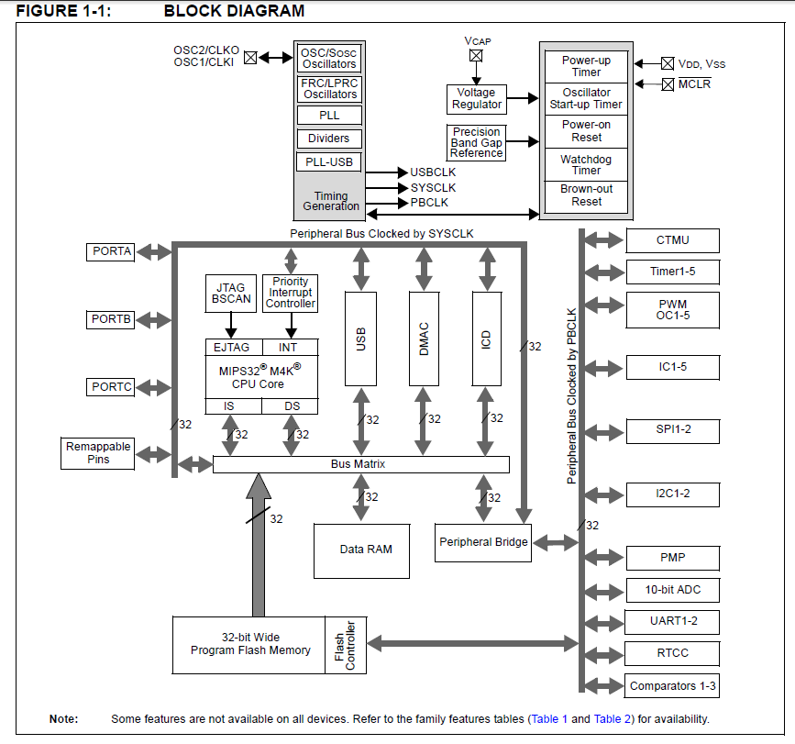
 |  | CPU | PIC32MX130F064B |  |  |  |  |  |  | (ICSP)
 |  | PIN数 | 28 |  |  |  |  |  |  | 1 | Vpp/MCLR
 |  | CLOCK(Mhz) | 50 | 40 | CPU Frequency (or SYS_FREQ or FCY) |  |  |  |  | 2 | Vdd
 |  | PBCLK(Mhz) | 50 | 40 | Peripheral Frequency |  |  |  |  | 3 | GND
 |  | PGM_Memory(bytes) | 32K |  |  |  |  |  |  | 4 | prgD
 |  | RAM(bytes) | 8K |  |  |  |  |  |  | 5 | prgC
 |  | EEPROM(bytes) | - |  |  |  |  |  |  | 6 | ICD

 | 10K | MCLR |  |  |  |  |  |  |  | 1 |  | 28 | AVDD |  |  |  |  |  |  | 10->VDD
 | AN0 |  | VREF+ | CVREF+ | AN0 | C3INC | RPA0 | CTED1 | RA0 | 2 |  | 27 | AVSS |  |  |  |  |  |  | GND
 | SPI_SDO2 |  | VREF- | CVREF- | AN1 | RPA1 | CTED2 | RA1 |  | 3 |  | 26 | AN9 | C3INA | RPB15 | SCK2 | CTED6 | PMCS1 | RB15 | SPI_SCK2
 | PGED1 | PGED1 | AN2 | C1IND | C2INB | C3IND | RPB0 | RB0 |  | 4 |  | 25 | CVREFOUT | AN10 | C3INB | RPB14 | SCK1 | CTED5 | RB14 | RB14(SDC CS)
 | PGEC1 | PGEC1 | AN3 | C1INC | C2INA | RPB1 | CTED12 | RB1 |  | 5 |  | 24 | AN11 | RPB13 | CTPLS | PMRD | RB13 |  |  | SPI_SDI2
 | SW1 | AN4 | C1INB | C2IND | RPB2 | SDA2 | CTED13 | RB2 |  | 6 |  | 23 | AN12 | PMD0 | RB12 |  |  |  |  | SD_POWER
 | SW2 | AN5 | C1INA | C2INC | RTCC | RPB3 | SCL2 | RB3 |  | 7 |  | 22 | PGEC2 | TMS | RPB11 | PMD1 | RB11 |  |  | U2RX
 | GND | VSS |  |  |  |  |  |  |  | 8 |  | 21 | PGED2 | RPB10 | CTED11 | PMD2 | RB10 |  |  | U2TX
 | SW3 | OSC1 | CLKI | RPA2 | RA2 |  |  |  |  | 9 |  | 20 | VCAP |  |  |  |  |  |  | 10uF
 | SW4 | OSC2 | CLKO | RPA3 | PMA0 | RA3 |  |  |  | 10 |  | 19 | VSS |  |  |  |  |  |  | GND
 | xtal 32khz | SOSCI | RPB4 | RB4 |  |  |  |  |  | 11 |  | 18 | TDO | RPB9 | SDA1 | CTED4 | PMD3 | RB9 |  | I2C_SDA1
 | xtal 32khz | SOSCO | RPA4 | T1CK | CTED9 | PMA1 | RA4 |  |  | 12 |  | 17 | TCK | RPB8 | SCL1 | CTED10 | PMD4 | RB8 |  | I2C_SCL1
 | +3.3V | VDD |  |  |  |  |  |  |  | 13 |  | 16 | TDI | RPB7 | CTED3 | PMD5 | INT0 | RB7 |  | PWM
 | Audio ~CE | PGED3 | RPB5 | PMD7 | RB5 |  |  |  |  | 14 |  | 15 | PGEC3 | RPB6 | PMD6 | RB6 |  |  |  | LED

SDカードのデカップリングコンデンサは10uF→0.1uFに変更
ピン番号 |  |  |  |  |  |  |  |  |  |  | I/O | 用途 |  |  |  |  | CHECK
1 | MCLR |  |  |  |  |  |  |  |  |  | - | MCLR |  |  |  |  | 10K
2 |  | VREF+ | CVREF+ | AN0 | C3INC | RPA0 | CTED1 | RA0 | RA0 |  | IN | Photo sencer AD input |  |  |  |  | AN0
3 |  | VREF- | CVREF- | AN1 | RPA1 | CTED2 | RA1 |  |  |  | OUT | SPI_SDO2(RPA1)-CMD pullup50K |  |  |  |  | SPI_SDO2
4 | PGED1 | AN2 | C1IND | C2INB | C3IND | RPB0 | RB0 |  |  |  | OUT | PGED1 |  |  |  |  | PGED1
5 | PGEC1 | AN3 | C1INC | C2INA | RPB1 | CTED12 | RB1 |  |  |  | IN | PGEC1 |  |  |  |  | PGEC1
6 | AN4 | C1INB | C2IND | RPB2 | SDA2 | CTED13 | RB2 |  |  |  | IN | SW1 |  |  |  |  | SW1
7 | AN5 | C1INA | C2INC | RTCC | RPB3 | SCL2 | RB3 |  |  |  | IN | SW2 |  |  |  |  | SW2
8 | VSS |  |  |  |  |  |  |  |  |  | - | GND |  |  |  |  | GND
9 | OSC1 | CLKI | RPA2 | RA2 |  |  |  |  |  |  | IN | SW3 |  |  |  |  | SW3
10 | OSC2 | CLKO | RPA3 | PMA0 | RA3 |  |  |  |  |  | IN | SW4 |  |  |  |  | SW4
11 | SOSCI | RPB4 | RB4 |  |  |  |  |  |  |  | T1OSO | 32.7Khz for RTC |  |  |  |  | xtal 32khz
12 | SOSCO | RPA4 | T1CK | CTED9 | PMA1 | RA4 |  |  |  |  | T1OSI | 32.7Khz for RTC |  |  |  |  | xtal 32khz
13 | VDD |  |  |  |  |  |  |  |  |  | - | +3.3V |  |  |  |  | +3.3V
14 | PGED3 | RPB5 | PMD7 | RB5 |  |  |  |  |  |  | OUT | Audio ~CE |  |  |  |  | Audio ~CE
15 | PGEC3 | RPB6 | PMD6 | RB6 |  |  |  |  |  |  | IN | - |  |  |  |  | LED
16 | TDI | RPB7 | CTED3 | PMD5 | INT0 | RB7 |  |  |  |  | OUT | PWM OUTPUT_1(OC1) L |  |  |  |  | PWM
17 | TCK | RPB8 | SCL1 | CTED10 | PMD4 | RB8 |  |  |  |  | OUT | I2C_SCL1_LCD |  |  |  |  | I2C_SCL1
18 | TDO | RPB9 | SDA1 | CTED4 | PMD3 | RB9 |  |  |  |  | OUT | I2C_SDA1 LCD |  |  |  |  | I2C_SDA1
19 | VSS |  |  |  |  |  |  |  |  |  | - | GND |  |  |  |  | GND
20 | VCAP |  |  |  |  |  |  |  |  |  | - | 10uF |  |  |  |  | 10uF
21 | PGED2 | RPB10 | CTED11 | PMD2 | RB10 |  |  |  |  |  | OUT | U2TX |  |  |  |  | U2TX
22 | PGEC2 | TMS | RPB11 | PMD1 | RB11 |  |  |  |  |  | OUT | U2RX |  |  |  |  | U2RX
23 | AN12 | PMD0 | RB12 |  |  |  |  |  |  |  | OUT | Op-Amp Power |  |  |  |  | SD_POWER
24 | AN11 | RPB13 | CTPLS | PMRD | RB13 |  |  |  |  |  | IN | SPI_SDI2(RPB13)-DAT0 pullup50K |  |  |  |  | SPI_SDI2
25 | CVREFOUT | AN10 | C3INB | RPB14 | SCK1 | CTED5 | RB14 |  |  |  | OUT | SDC_SELECT(RB14)-CS |  |  |  |  | RB14(SDC CS)
26 | AN9 | C3INA | RPB15 | SCK2 | CTED6 | PMCS1 | RB15 |  |  |  | OUT | SPI_SCK2-CLK |  |  |  |  | SPI_SCK2
27 | AVSS |  |  |  |  |  |  |  |  |  | - | GND |  |  |  |  | GND
28 | AVDD |  |  |  |  |  |  |  |  |  | - | 10→VDD |  |  |  |  | 10->VDD

参考回路図
■参考にした回路図
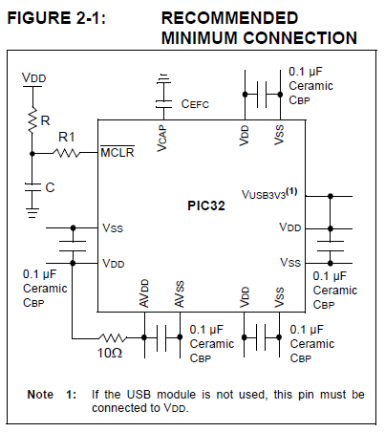

 | （１－ａ）ルーレットアダプタをつないでみる①

 | test7.c

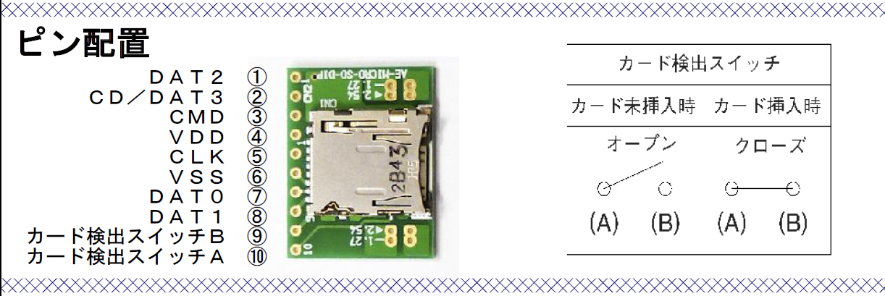
 | ※SDカード接続の参考

Oscillator Control
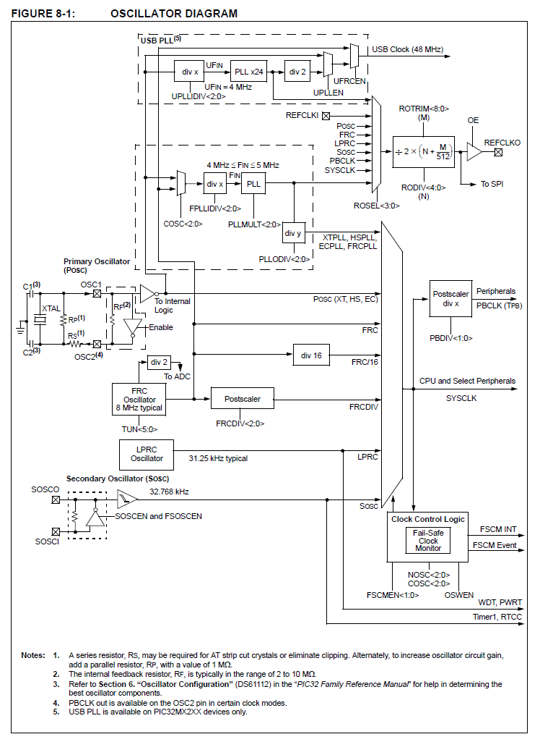

32.768Khz
with 33pF

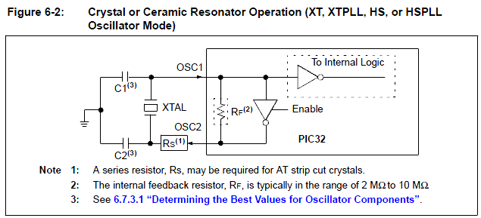

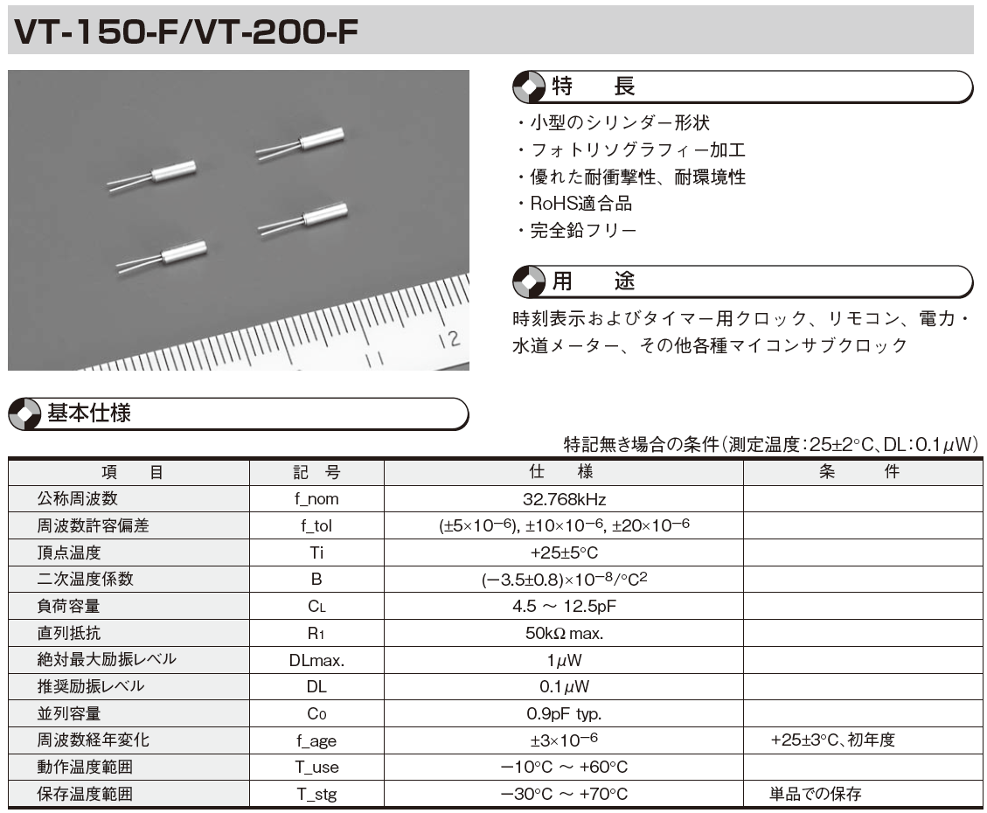

 |  |  |  |  |  |  |  |  |  |  | 3 | v
 |  |  |  |  |  |  |  |  |  |  | .000001 | マイクロ(10-6)

【参考】
 | CONFIG1H: CONFIGURATION REGISTER 1 HIGH
 | Name | Bit7 | Bit6 | Bit5 | Bit4 | Bit3 | Bit2 | Bit1 | Bit0 | Value on POR Reset |  | Value on all other Resets(1)
 | CONFIG1H | — | — | — | — | — | CP0 | CPDIV1 | CPDIV0

 | CONFIG2L: CONFIGURATION REGISTER 2 LOW
 | Name | Bit7 | Bit6 | Bit5 | Bit4 | Bit3 | Bit2 | Bit1 | Bit0 | Value on POR Reset |  | Value on all other Resets(1)
 | CONFIG2L | IESO | FCMEN | — | LPT1OSC | T1DIG | FOSC2 | FOSC1 | FOSC0

 | OSCCON: OSCILLATOR CONTROL REGISTER
 | Name | Bit7 | Bit6 | Bit5 | Bit4 | Bit3 | Bit2 | Bit1 | Bit0 | Value on POR Reset |  | Value on all other Resets(1)
 | OSCCON | IDLEN | IRCF2 | IRCF1 | IRCF0 | OSTS | — | SCS1 | SCS0 | 0110 q100 |  | 0110 q100
 |  | 0 | 1 | 1 | 1 | 0 | 0 | 0 | 0

 | OSCTUNE: OSCILLATOR TUNING REGISTER
 | Name | Bit7 | Bit6 | Bit5 | Bit4 | Bit3 | Bit2 | Bit1 | Bit0 | Value on POR Reset |  | Value on all other Resets(1)
 | OSCTUNE | INTSRC | PLLEN | TUN5 | TUN4 | TUN3 | TUN2 | TUN1 | TUN0
 |  | 0 | 1 | 0 | 0 | 0 | 0 | 0 | 0

WAVE
■WAVEフォーマット

 |  |  | 内容 | 開始位置 | 長さ(BYTE) |  | 備考1 | 備考2
 | RIFFヘッダ |  | RIFFヘッダ | 0 | 4 | "RIFF"の４文字 | R' 'I' 'F' 'F'
 |  |  | RIFFデータサイズ | 4 | 4 |  | これ以降のファイルサイズ (ファイルサイズ - 8) |  | 例: 44.1kHz, 16bit, ステレオ, リニアPCM の場合のヘッダ内容
 | RIFFデータ |  | WAVEヘッダ | 8 | 4 | "WAVE"の４文字 | W' 'A' 'V' 'E' | RIFFの種類がWAVEであることをあらわす |  | 00 | 01 | 02 | 03 | 04 | 05 | 06 | 07 | 08 | 09 | 0A | 0B | 0C | 0D | 0E | 0F
 |  | サブチャンク | fmt チャンク | 12 | 4 | "fmt "の４文字 | f' 'm' 't' ' ' (←スペースも含む) | フォーマットの定義 | 00 | 52 | 49 | 46 | 46 | -- | -- | -- | -- | 57 | 41 | 56 | 45 | 66 | 6D | 74 | 20
 |  |  | fmt チャンクのバイト数 | 16 | 4 | fmt データのサイズ | リニアPCM ならば 16(10 00 00 00) |  | (内容) | R | I | F | F | ファイルサイズ - 8 |  |  |  | W | A | V | E | f | m | t
 |  |  | フォーマットID | 20 | 2 | fmt データ | リニアPCM ならば 1(01 00) |  | 01 | 10 | 00 | 00 | 00 | 01 | 00 | 02 | 00 | 44 | AC | 00 | 00 | 10 | B1 | 02 | 00
 |  |  | チャンネル数 | 22 | 2 |  | モノラル ならば 1(01 00) |  | (内容) | 16 |  |  |  | 01 |  | 02 |  | 44100 |  |  |  | 176400
 |  |  |  |  |  |  | ステレオ ならば 2(02 00) |  | 02 | 04 | 00 | 10 | 00 | 64 | 61 | 74 | 61 | -- | -- | -- | -- | -- | -- | -- | --
16byte
 |  |  | サンプリングレート (Hz) | 24 | 4 |  | 44.1kHz ならば 44100(44 AC 00 00) |  | (内容) | 04 |  | 16 |  | d | a | t | a | データサイズ |  |  |  | 以後データ
 |  |  | データ速度 (Byte/sec) | 28 | 4 |  | 44.1kHz 16bit ステレオ ならば
 |  |  |  |  |  |  | 44100×2×2 = 176400(10 B1 02 00)
 |  |  | ブロックサイズ (Byte/sample×チャンネル数) | 32 | 2 |  | 16bit ステレオ ならば
※PICはLittle Endian
x86 系の CPU では， 最下位バイトが最初のアドレスに，最上位バイトが最後のアドレスに記憶されます。「逆順」，LSB First (Least Significant Byte First)，Little Endian などと言われています。
逆に多くの RISC CPU (SPARC, ,PPC, 68k など)では， 最上位バイトが最初のアドレスに，最下位バイトが最後のアド
レスに記憶されます。「正順」，MSB First (Most Significant Byte First)，Big Endian などと言われています。
数値 正順 逆順
char 12 12 12
int 1234 12 34 34 12
long 12345678 12 34 56 78 78 56 34 12
 |  |  |  |  |  |  | 2×2 = 4(04 00)
 |  |  | サンプルあたりのビット数 (bit/sample)WAV フォーマットでは 8bit か 16bit | 34 | 2 |  | 16bit ならば 16(10 00)

 |  |  | 拡張部分のサイズ |  | 2 |  | リニアPCMならば存在しない
 |  |  | 拡張部分 |  | n |  | リニアPCMならば存在しない
 |  | サブチャンク | data チャンク 参照 | 36 | 4 | "data"の４文字 | d' 'a' 't' 'a'
 |  |  | 波形データのバイト数 | 40 | 4 | dataデータのサイズ | バイト数n
 |  |  | 波形データ | 44 | n | dataデータ

TIMER3の使用用途
WAVE出力のタイミング用。 44.1KHz, 22,05KHz,,

TIMER2の使用用途
CCP/PWMモジュ－ルのベースタイマー

PWM
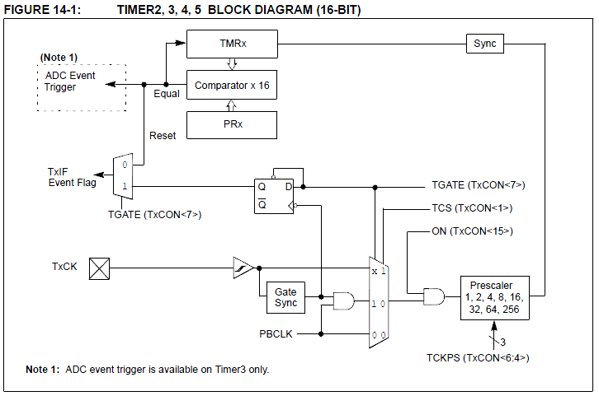
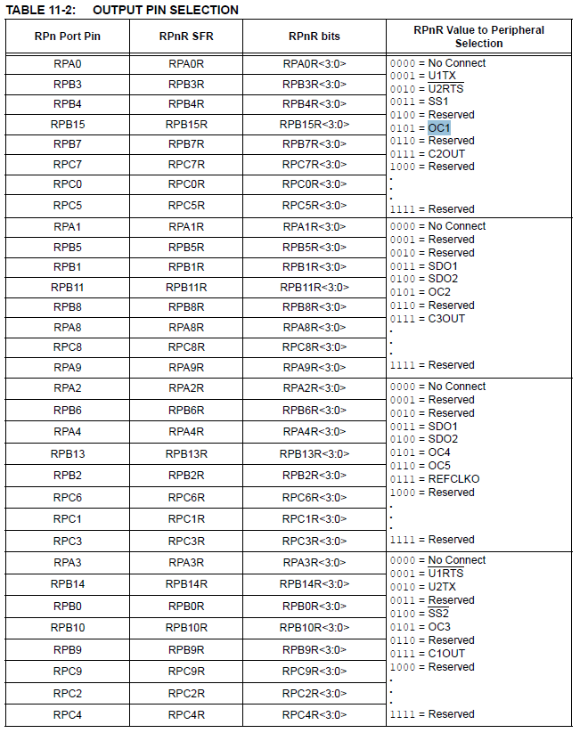
■OUTPUT COMPARE
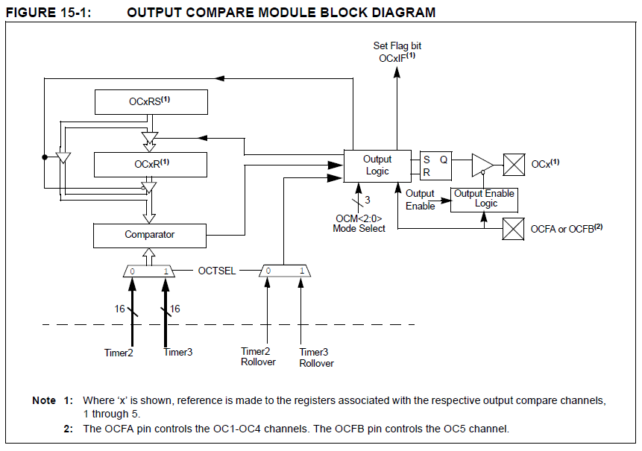

 | 周期 | PWM Period = (PRy + 1 ） ×  PBCLK(周期) ×  (TMRy Prescale Value)

 | 周波数 | PWM Frequency = PBCLK（周波数) / ((PRy + 1) × TMRy Prescale Value )

 |  |  | Mhz
 |  | PBCLK | 40 | 40,000,000

 |  | 16ビットモード
 |  | プリスケール |  | 1
 |  | PBCLK / プリスケール |  | 40,000,000

 |  | 分解能(ﾋﾞｯﾄ) |  | 16 | 14 | 12 | 10 | 8
 |  | PR |  | FFFF | 3FFF | FFF | 3FF | FF
 |  |  |  | 65536 | 16384 | 4096 | 1024 | 256
 |  | PWM周波数 |  | 610.4 | 2,441.4 | 9,765.6 | 39,062.5 | 156,250.0
 |  |  |  |  |  |  |  | ※例えば44khzのwaveデータに対して、156.25khzのーバーサンプリングでPWMを出力する。
 |  | 割込み周期

 |  | *PWMソース |  | TIMER2

 |  | PWM1 |  | OUTPUT COMPARE MODULE 1
 |  | PWM2 |  | OUTPUT COMPARE MODULE 2

 |  | *データ処理タイミング |  | TIMER4

TIMERx

TIMER３
■SAMPLING RATE 処理

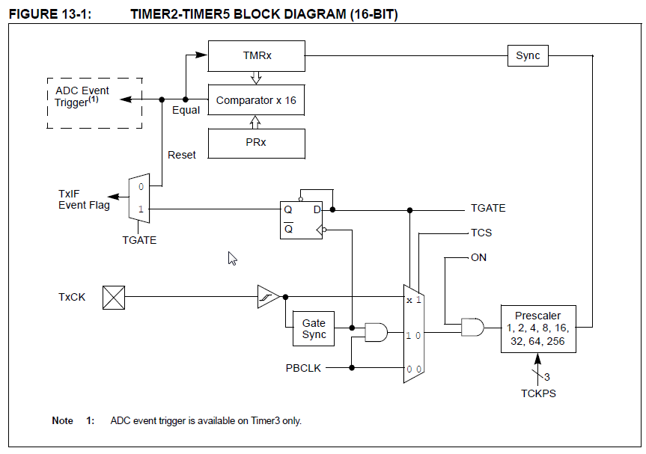
 |  | ※Timer3 はWAVEデータのサンプリング周波数での割込み。
 |  | 割込みが発生したら、PWMへデータを渡す

 | 周期 | Period = (PRy + 1 ） ×  PBCLK(周期) ×  (TMRy Prescale Value)

 | 周波数 | Frequency = PBCLK（周波数) / ((PRy + 1) × TMRy Prescale Value )

 |  |  | Mhz
 |  | PBCLK | 40 | 40000000

 |  | 16ビットモード
 |  | プリスケール |  | 1 | ←入力欄
 |  | PBCLK / プリスケール |  | 40000000

 |  | 分解能(ﾋﾞｯﾄ) |  | 16 | 14 | 12 | 10 | 8
 |  | PR |  | FFFF | 3FFF | FFF | 3FF | FF
 |  |  |  | 65536 | 16384 | 4096 | 1024 | 256
 |  | 周波数 |  | 610.4 | 2,441.4 | 9,765.6 | 39,062.5 | 156,250.0

 |  | 44.1Khz | 44100 | ←入力欄 |  | 分解能(ﾋﾞｯﾄ) |  | 8
 |  | PR= | 907.0 | ←設定値 |  | PR |  | FF
 |  |  |  |  |  |  |  | 907.0
 |  |  |  |  |  | 周波数 |  | 44,100.0

 |  | ※SDデータの読み込み周期。
 |  | *44.1khz
 |  | *16bit, 2ch=4byte
 |  | *512byte/4byte= |  | 128
 |  | SD読み出しの周期= |  | 345 | が必要となる

 |  | 16ビットモード
 |  | プリスケール |  | 256 | ←入力欄
 |  | PBCLK / プリスケール |  | 156250
 |  | 1Khz | 4000 | ←入力欄
 |  | PR= | 39.1

TIMER1
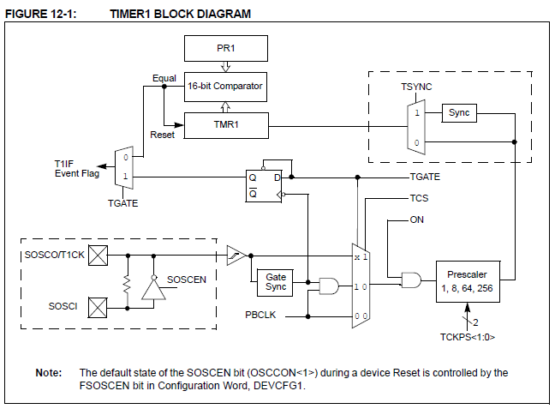
 | ※Timer1は低速度処理用周期。10msec毎

周期 | Period = (PRy + 1 ） ×  PBCLK(周期) ×  (TMRy Prescale Value)
周波数 | Frequency = PBCLK（周波数) / ((PRy + 1) × TMRy Prescale Value )
 | PRy + 1 = PBCLK /TMRy Prescale Value / Frequency

 |  | Mhz
 | PBCLK | 40 | 40000000

 | 16ビットモード
 | プリスケール |  | 256
 | PBCLK / プリスケール |  | 156250

 | 分解能(ﾋﾞｯﾄ) |  | 16 | 14 | 12 | 10 | 8
 | PR |  | FFFF | 3FFF | FFF | 3FF | FF
 |  |  | 65536 | 16384 | 4096 | 1024 | 256
 | 周波数 |  | 2.4 | 9.5 | 38.1 | 152.6 | 610.4

 | #define | PRESCALE |  | 256
 | #define | TOGGLES_PER_SEC |  | 100 | (周波数)
 | #define | T1_TICK |  | (PBCLK/PRESCALE/TOGGLES_PER_SEC -1)
 |  | 1561.5

UART2
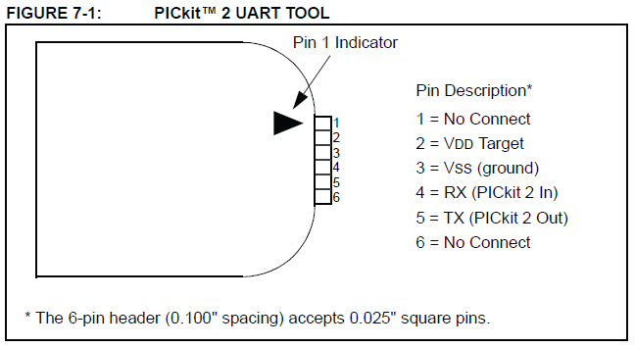
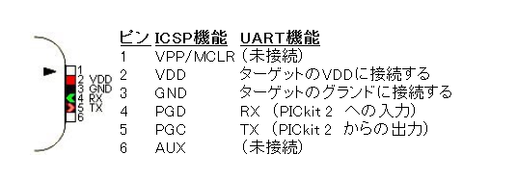
input pin selection

U2RXR = 0000 // RPA1

output pin selection

RPA3R = 0010 // U2TX

SPI2
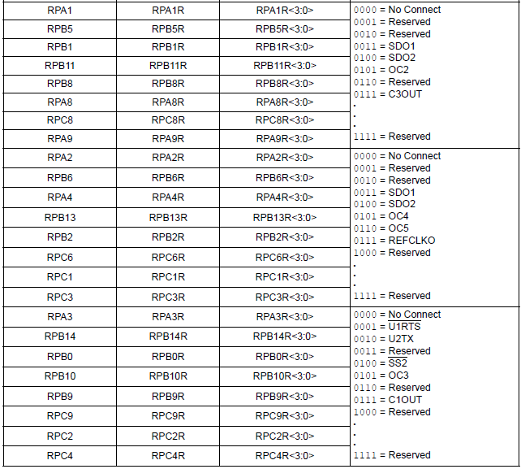
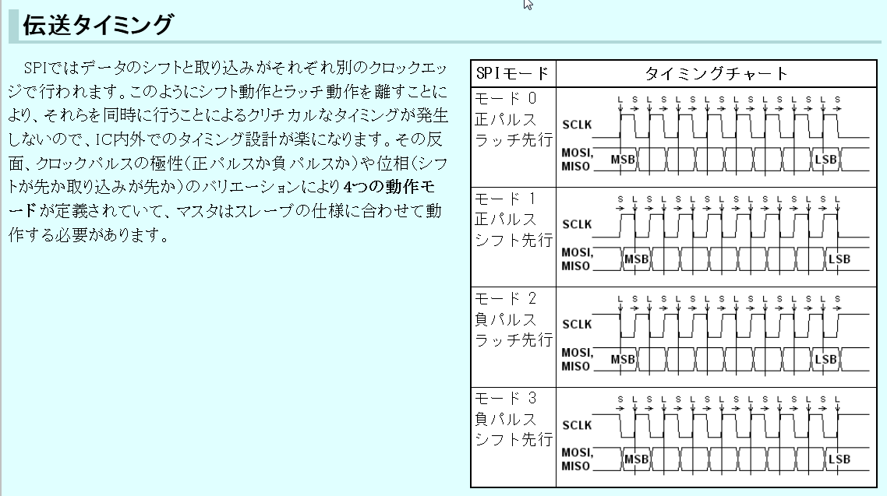
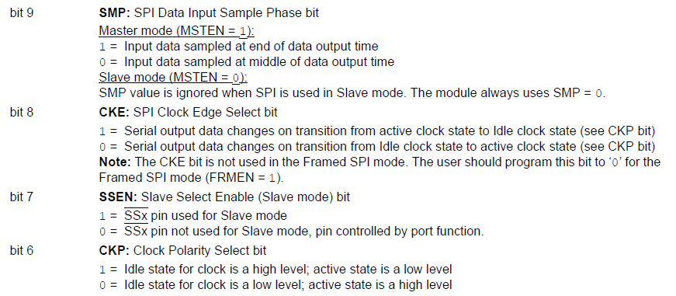
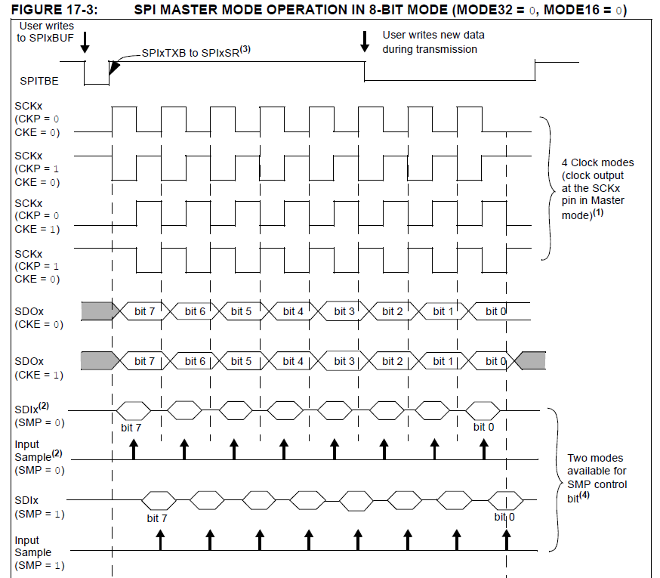
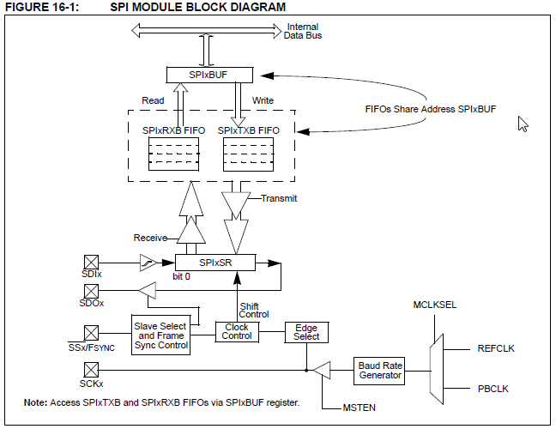

 | Fsck = Fpbclk / 2*(SPIxBRG +1)

 | FBPCLK | 40,000,000 | Hz
 | SPIxBRG | 4 | 4
 | FSCK | 4,000,000 | Hz

 | WAVE サンプリングレート |  | 44,100 | Hz
 | ビット数 |  | 16 | Bit
 | ステレオ |  | 2 | ch
 | 必要なレート Hz/bit |  | 1,411,200 | Hz

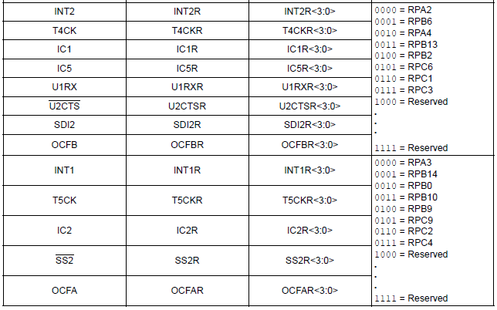
INPUT PIN SELECTION
 | 3 | RPA1 | SPI_SDO2
 | 26 | SCK2 | SPI_SCK2 | (RB15)
 | 25 | RB14 | RB14(SDC CS)
 | 24 | RPB13 | SPI_SDI2

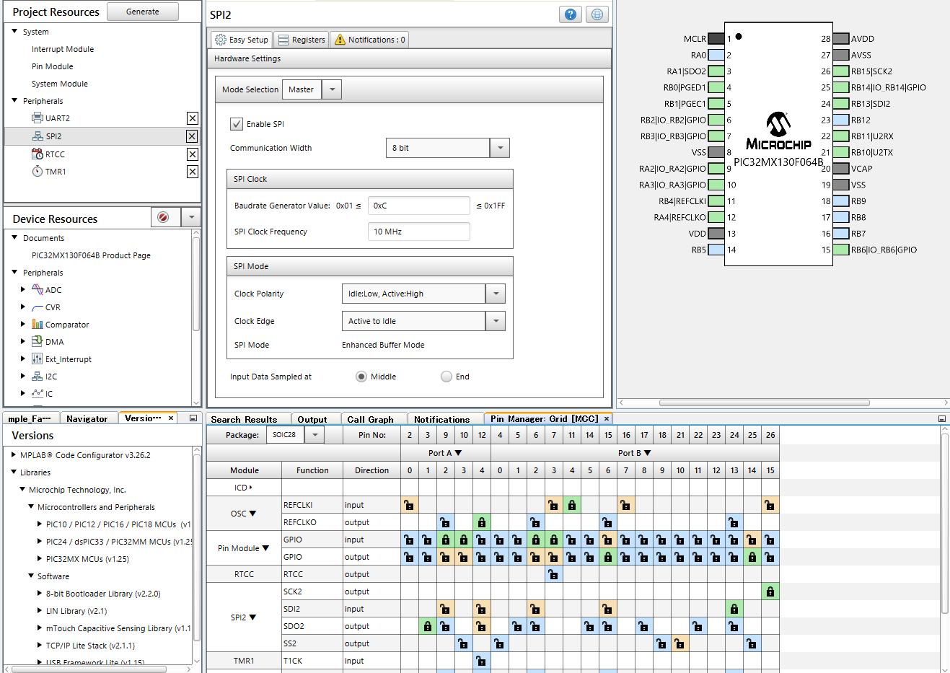

OUTPUT PIN SELECTION

I2C
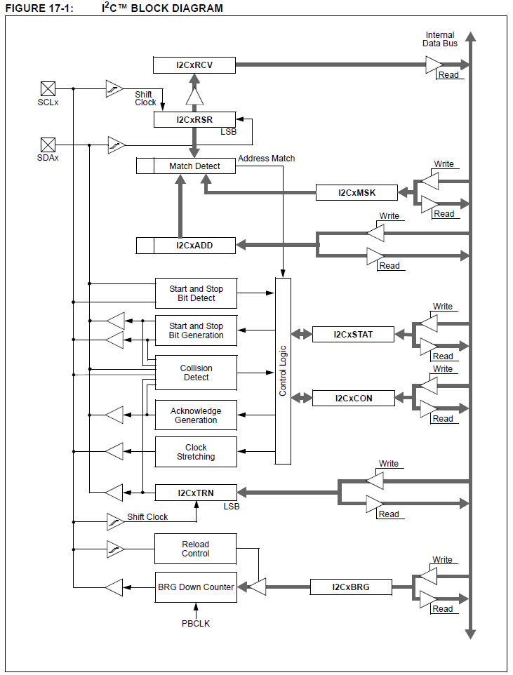

 | I2C1BTG | 48

 | PBLCK | 40000000
 | I2C1BRG= | 400000

18 | SDA1 | RB9 | I2C_SDA1 | =>省電力の観点からIOはinput指定にしておく。i2cモジュールに任せる。
17 | SCL1 | RB8 | I2C_SCL1 | =>省電力の観点からIOはinput指定にしておく。i2cモジュールに任せる。

